main
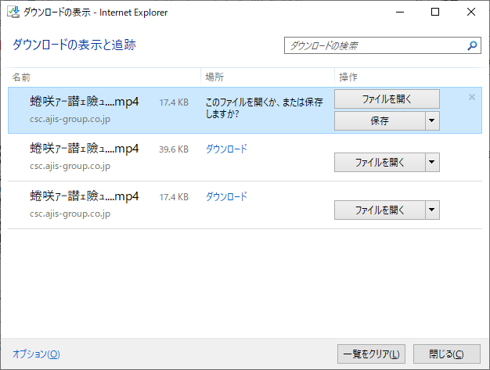
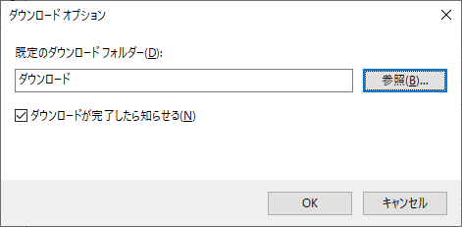
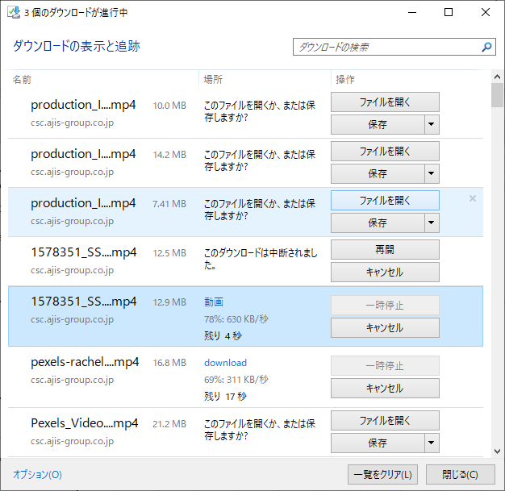
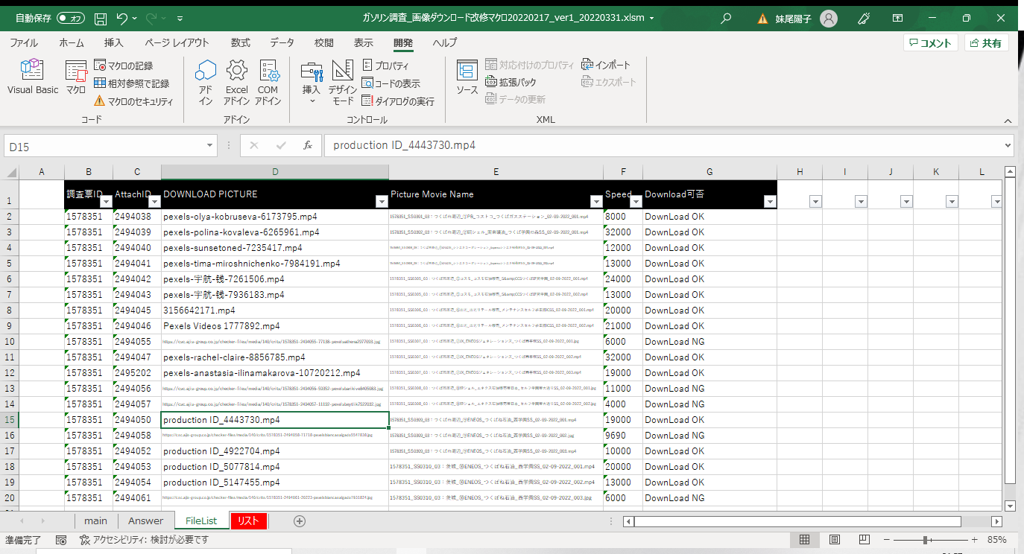
Button | 概要

 | *****準備***** 1.デスクトップに｢WORK｣というフォルダを作成して、このファイルを格納してください。またWORKフォルダ内に「動画」「画像」というなまえのフォルダを作成して下さい。 InternetExplororの設定のダウンロード表示よりオプションを選択し、下記の＜ダウンロードの設定変更＞を実施してください。 2.このマクロファイルのリストシートに処理対象の店舗名を入力してください。 *****処理***** 格納後、左記ボタンを押下してください。

※注意※ | ツールを起動し終わると、FileLIstシートにダウンロード予定のファイル名が記載されます。 ツールを起動するたびに出力されている情報は消去されますのでご注意ください ファイルがダウンロードされていない場合、FileListシートには「Download NG」と記載されます。

 | 指定したフォルダー内のファイルを全削除します。 すべて削除しますのでご注意ください。

 | Delete temporary Internet and Web site files. Delete cookies and website data. このツールを使用する前に、InternetExplorerのクッキー情報を消去して下さい。

＜ダウンロードの設定変更＞

